Tema 1
Volver

 | LP Contabilidad vaya de manera directa a la página del SII
 | y busque las boletas de Honorarios que una
 | empresa reciba mes a mes (una por una)

 | Aca debiese haber alguna pantalla en donde el usuario
 | ingrese el RUT y Clave del SII

 | El objetivo de esto es disminuir los pasos que tenemos hoy
 | (Integración Directa LP Conta con SII)

 | Al ingresar el usuario y clave en la página del SII
 | y entrar a la sección de Boletas de Honorarios Recibidas
 | aparece esto:

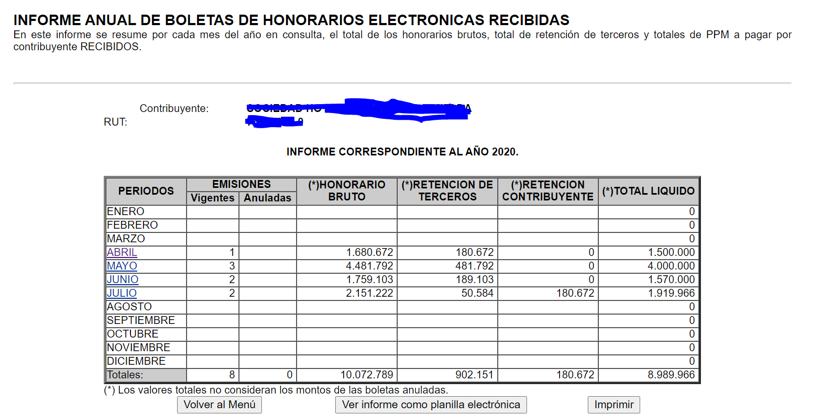

 | y luego al entrar a un mes en particular y las boletas individualizadas cada una

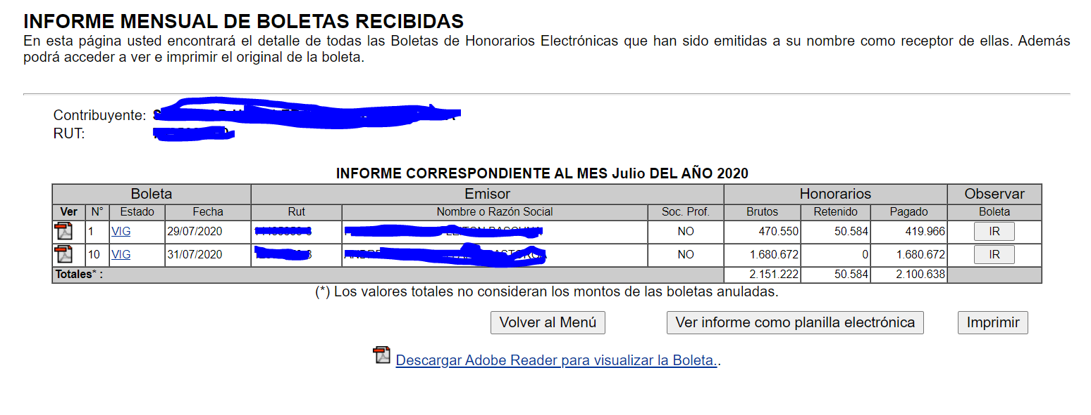

 | La idea aca es que el sistema las boletas de honorarios que esta detalladas las lleve al
 | Libro de Retenciones según el mes respectivo

 | Consideraciones
 | 1° | Solo considerar las que estan estado "VIG"
 | 2° | Se deben considerar las columnas
 |  |  | N°
 |  |  | Fecha
 |  |  | Rut
 |  |  | Nombre
 |  |  | Bruto
 |  |  | Retenido

 | 3° | El tipo de documento es "Boleta de Honorarios"

